Guia
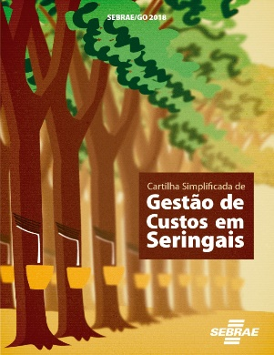
Guia de Preenchimento da Matriz de Custo de Produção de Seringal em Plena Produção

Este Guia é uma sugestão para o cálculo do custo de produção da cultura da seringueira para sistema de produção de sangria S2/D4. Para pequenos e médios produtores que estão em plena produção do seringal ou seja; a partir do décimo ano, com 100% das árvores em sangria, tendendo à estabilização da produção.

Este sistema de produção é o de maior adoção no estado de Goiás de acordo com os dados fornecidos pela Associação dos Produtores de Borracha Natural de Goiás e Tocantins – APROB-GO/TO.

Preencha a aba Dados Gerais para caracterização da propriedade pois alguns dados serão utilizados no cálculo do custo.

Os dados preenchidos nas tabelas da aba Referência serão transferidos automaticamente para matriz de cálculo de custo de produção.

Preencher na tabela de Custo de Produção os campos onde não existam as informações transferidas da tabela Referências que são as seguintes: Combustível (Preço e quantidade por operação em litros por hora); Materiais de consumo de sangria e manejo (Quantidades utilizadas e preços dos produtos por unidade), e os dados para o cálculo da CSSR que são o preço de venda e a produção obtida. Importante: O valor das horas a serem preenchidos devem representar o número de operações realizadas, por exemplo, se no ano foram feitas 3 adubações com gasto de 1 hora cada o valor a ser inserido deve ser o de 3 horas

Os dados da aba Resumo serão preenchidos automaticamente, após a finalização do custo de produção, assim como os gráficos e os Indicadores de Rentabilidade. Estes dados irão medir o resultado da gestão de custos do seringal, fornecendo análises para as tomadas de decisão.

1- O produtor (a) deve anotar as horas trabalhadas da mão de obra e das máquinas e implementos das atividades do seringal.
2- Anote todas as quantidades e preços dos produtos utilizados.
3- No preenchimento da planilha, caso não realize a operação proposta preencha com número zero.
4- No item material consumido preencher com a especificação do produto que utiliza.
5- Na taxa de juros preencher a aba referência com valor fornecido pelo banco.
6- Para depreciação de máquinas, preencher os dados de preços relativos as máquinas.

Como a planilha está em branco os Gráficos só aparecerão a partir da alimentação dos dados.

Gráfico COE
Gráfico Custo Operacional Efetivo (COE)
Mão-de-obra Comum | 0.0
Diarista | 0.0
Mão-de-obra Tratorista | 0.0
Mão-de-obra Sangrador | 0.0
Mão-de-obra Fiscal | 0.0
Transporte de Funcionários | 0.0
Combustível | 0.0
Operação de Máquinas | 0.0
Material Consumido Sangria | 0.0
Material Consumido Manejo | 0.0
Encargos Sociais | 0.0

Gráfico COT
Gráfico Custo Operacional Total (COT)
Mão-de-obra Comum | 0.0
Diarista | 0.0
Mão-de-obra Tratorista | 0.0
Mão-de-obra Sangrador | 0.0
Mão-de-obra Fiscal | 0.0
Transporte de Funcionários | 0.0
Combustível | 0.0
Operação de Máquinas | 0.0
Material Consumido Sangria | 0.0
Material Consumido Manejo | 0.0
Encargos Sociais | 0.0
Custo Operacional Efetivo (COE)
Depreciação de Máquinas | 0.0
Depreciação do Seringal | 0.0
Assistência Técnica | 0.0
Encargos Financeiros | 0.0
CSSR | 0.0

